상품제안서
스텐락 스텐웰티스 280ml | 상품코드: S26296

 |  |  |  |  |  |  | 02-713-8555 | www.synergygift.co.kr
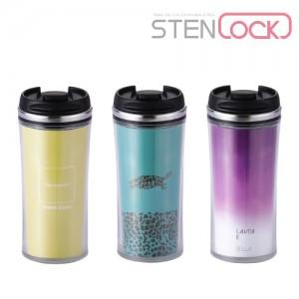

【상세/제작정보】 | <p>■ 간지제작 별도 문의(수랭별 금액이 다릅니다.)</p><p>&nbsp;</p>

【인쇄/포장옵션】 | 실크 / 포장지포장

【공급단가】 | 수량 | 50~ | 100~ | 500~ | 1,000~ | 2,000~
*VAT별도 | 단가 | 6,890원 | 6,510원 | 6,200원 | 6,040원 | 5,930원

【상품 URL】 | https://www.synergygift.co.kr:443/src/goods_detail.php?gdno=26296

